Sheet1
US标注任务设计文档

一 任务大厅

 | 1.用户可在任务大厅中查看任务详情并领取任务。
 | 2.任务大厅以卡片形式展示每个任务，一级展示包括任务名称，剩余时间，参与人数。二级展示向下展开包括任务介绍与标注要求。
 | 3.已经领取的任务卡片显示灰色，可查看任务详情，不可继续领取。右侧按钮显示已领取，处于不可点击状态

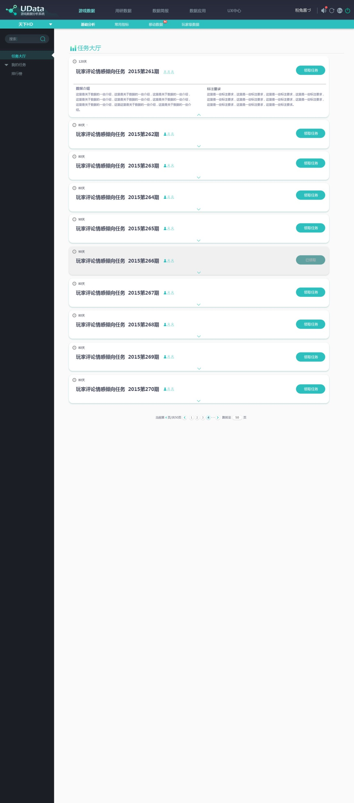

任务剩余时间
已参与人数/总人数

点击展开任务详情

已领取的任务

二 任务标注页

 | 任务标注页为用户做任务的页面，根据所给评论判断其情感倾向。

方案一：

 |  | 1.风格与原网站舆情监控-特制呢个评论浏览一致

 |  | 2.需点击部分颜色与阅读部分颜色进行区分

 |  | 3.每页十条任务，完成后可选择继续任务自动翻到下一页，或者保存结束下次再做。

 |  | 4.翻页控件可辅助用户翻页，选择页码。

 |  | 5.形式简单开发成本低

方案二：

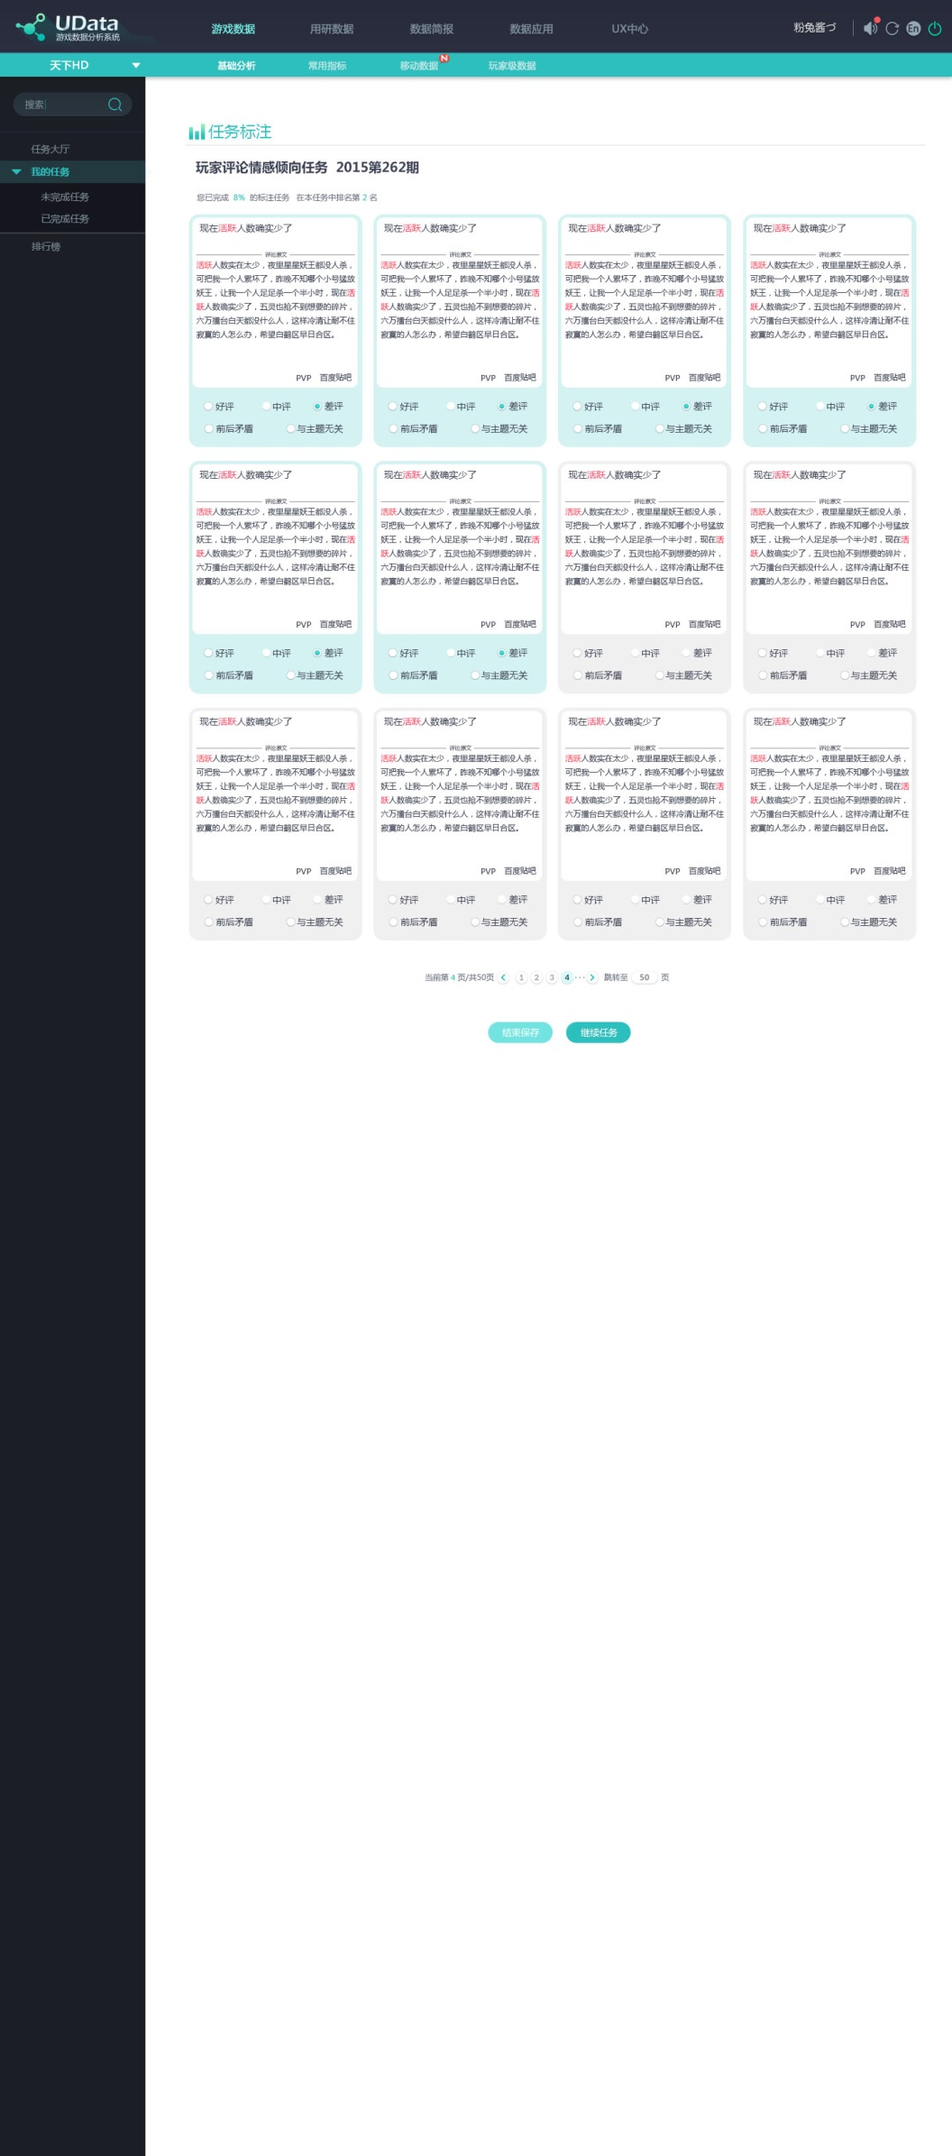

5

 |  | 1.采用卡片形式展示每条评论，更加方便用户阅读与判断，减少表格形式带来的枯燥呆板

 |  | 2.每完成一条评论标注，该卡片亮起变成绿色，为枯燥的标注任务增添趣味性，更有作任务的感觉

 |  | 3.每页十二条任务，完成后可选择继续任务自动翻到下一页，或者保存结束下次再做。

 |  | 4.翻页控件可辅助用户翻页，选择页码。

 |  | 5.上方显示任务完成进度与目前排名

方案三

 |  |  | 1.每页显示一条评论，标注操作后自动跳转到下一张任务卡，用户也通过左右两侧
 |  |  | 的按钮选择任务卡片

 |  |  | 2.用户可通过下方按钮选择保存结束下次再做

4
 |  |  | 3.任务完成后 提交任务的按钮亮起可提交

 |  |  | 4.上方显示任务完成进度与目前排名

